业务流程图_業務フロー図
业务流程图 / 業務フロー図（勤怠管理システム）

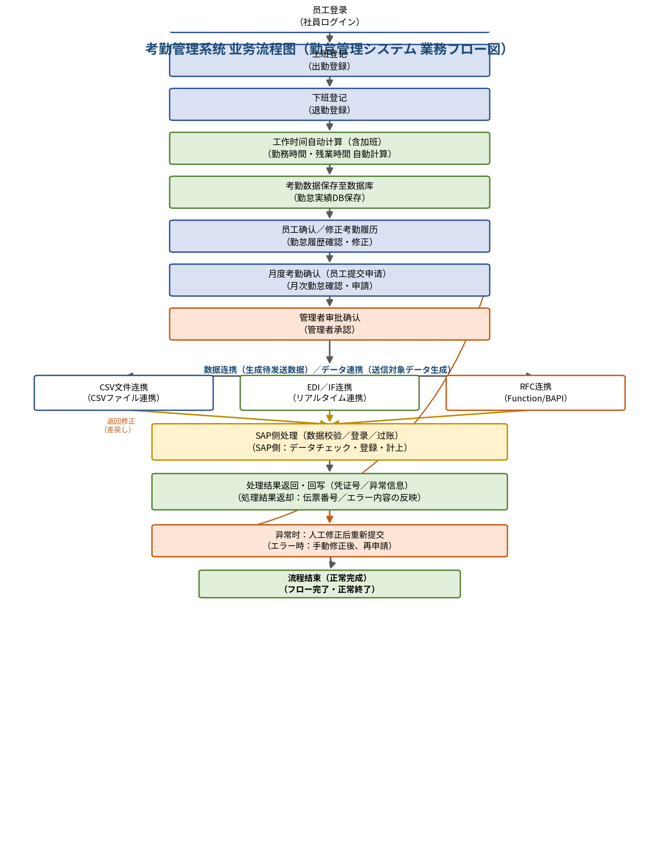

说明：本版本已删除「休息开始登记→休息结束登记」环节，考勤实绩不再单独记录休息时间。

系统构成图_システム構成図
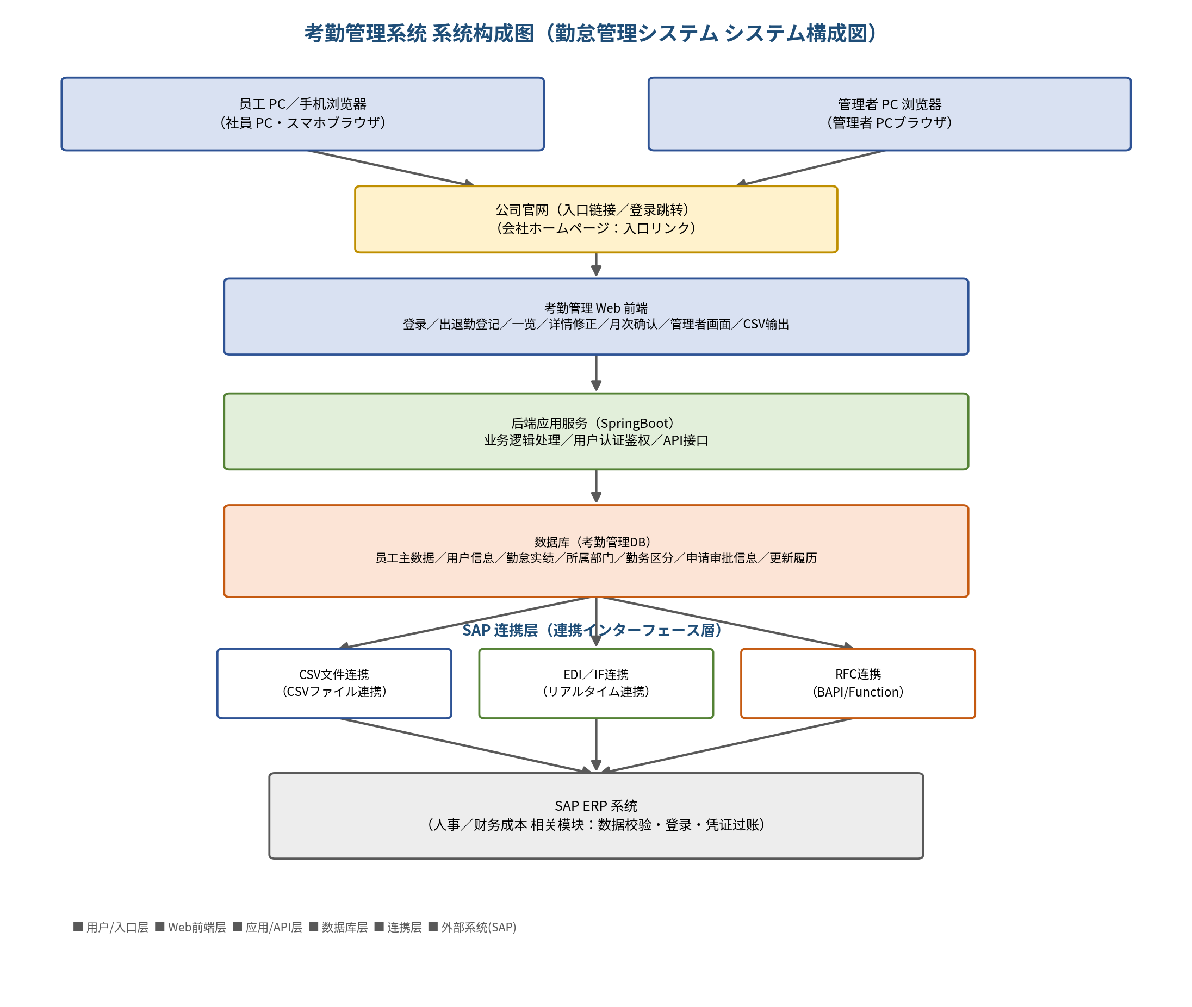
系统构成图 / システム構成図（勤怠管理システム）

